Sheet1
 | 部门工作周报表 |  |  | Weekly Report of the department |  |  |  |  |  |  |  |  |  | 56.00%

完成率
 | 合计工作 | 25 |  |  |  | 本周工作 | 25 |  |  | 完成工作 | 14

图表 |  |  |  |  | 44760 |  |  |  | 44761 |  |  |  | 44762 |  |  |  | 56.00% | 44.00% | 1 | 1 | 1 | 1 | 1 | 1 | 1 | 1 | 1 | 1

 | 本周工作 | 完成工作
稻小壳1 | 3 | 2
稻小壳2 | 5 | 3
稻小壳3 | 5 | 3
稻小壳4 | 5 | 3
稻小壳5 | 5 | 2
稻小壳6 | 2 | 1
 |  |  |  |  |  | 100.00% |  |  |  | 50.00% |  |  |  | 50.00%

 |  |  |  |  |  | 工作明细1 | 稻小壳1 | ☑ |  | 工作明细2 | 稻小壳2 | ☑ |  | 工作明细3 | 稻小壳3 | ☑
 |  |  |  |  |  | 0 | 0 | 0 |  | 工作明细8 | 稻小壳3 | ☑ |  | 工作明细9 | 稻小壳4 | ☑
 |  |  |  |  |  | 0 | 0 | 0 |  | 工作明细18 | 稻小壳3 | □ |  | 工作明细19 | 稻小壳4 | □
 |  |  |  |  |  | 0 | 0 | 0 |  | 工作明细24 | 稻小壳4 | □ |  | 工作明细25 | 稻小壳5 | □
 |  |  |  |  |  | 0 | 0 | 0 |  | 0 | 0 | 0 |  | 0 | 0 | 0
 |  |  |  |  |  | 0 | 0 | 0 |  | 0 | 0 | 0 |  | 0 | 0 | 0
 |  |  |  |  |  | 0 | 0 | 0 |  | 0 | 0 | 0 |  | 0 | 0 | 0
 |  |  |  |  |  | 0 | 0 | 0 |  | 0 | 0 | 0 |  | 0 | 0 | 0
 |  |  |  |  |  | 0 | 0 | 0 |  | 0 | 0 | 0 |  | 0 | 0 | 0

44763 |  |  |  |  | 44764 |  |  |  | 44765 |  |  |  | 44766

 | 75.00% |  |  |  |  | 50.00% |  |  |  | 50.00% |  |  |  | 50.00%

 | 工作明细4 | 稻小壳4 | ☑ |  |  | 工作明细5 | 稻小壳5 | ☑ |  | 工作明细6 | 稻小壳6 | ☑ |  | 工作明细7 | 稻小壳2 | ☑
 | 工作明细10 | 稻小壳5 | ☑ |  |  | 工作明细11 | 稻小壳1 | ☑ |  | 工作明细12 | 稻小壳2 | ☑ |  | 工作明细13 | 稻小壳3 | ☑
 | 工作明细14 | 稻小壳4 | ☑ |  |  | 工作明细15 | 稻小壳5 | □ |  | 工作明细16 | 稻小壳6 | □ |  | 工作明细17 | 稻小壳2 | □
 | 工作明细20 | 稻小壳5 | □ |  |  | 工作明细21 | 稻小壳1 | □ |  | 工作明细22 | 稻小壳2 | □ |  | 工作明细23 | 稻小壳3 | □
 | 0 | 0 | 0 |  |  | 0 | 0 | 0 |  | 0 | 0 | 0 |  | 0 | 0 | 0
 | 0 | 0 | 0 |  |  | 0 | 0 | 0 |  | 0 | 0 | 0 |  | 0 | 0 | 0
 | 0 | 0 | 0 |  |  | 0 | 0 | 0 |  | 0 | 0 | 0 |  | 0 | 0 | 0
 | 0 | 0 | 0 |  |  | 0 | 0 | 0 |  | 0 | 0 | 0 |  | 0 | 0 | 0
 | 0 | 0 | 0 |  |  | 0 | 0 | 0 |  | 0 | 0 | 0 |  | 0 | 0 | 0

使用说明
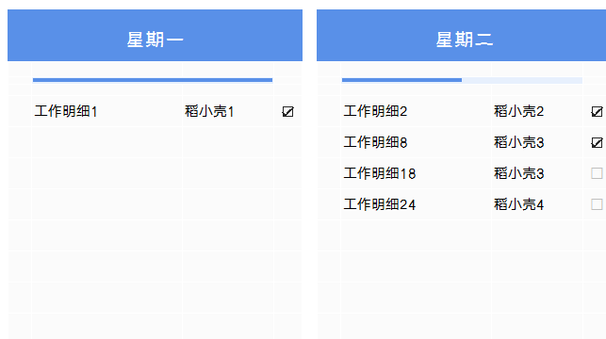
稻壳儿表格模板使用说明
（本页为说明页，用户使用模板时可删除本页内容）

01
基础操作指南
中文｜字体名称
汉仪碑刻黑W
中文｜字体名称
汉仪旗黑 55简
02
字体说明

· 如何撤销工作表保护？
1、选中对应工作表。
2、点击：「审阅---撤销工作表」保护。

· 如何增加行数？
1、选中最后一行，鼠标放在选中区域右下角。
2、当鼠标箭头变成黑色十字形时，点击鼠标左键下拉即可。

【说明】
模板中使用的字体仅限于个人学习、研究或欣赏目的使用，如需商用请您自行向版权方购买、获取商用版权。


· 请在此处输入表格使用说明问题。
1、在部门明细表中输入工作，下拉选择是否完成。
2、自定义负责人，本周工作自动统计，完成工作自动统计。

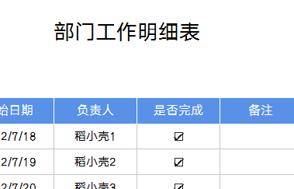

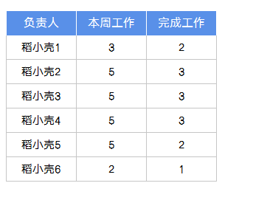
03
素材说明
图标：
模板中使用的图标来源于【稻壳图标】，仅限于个人学习、研究或欣赏目的使用，如需商用请您自行向版权方购买、获取商用版权。

· 请在此处输入表格使用说明问题。
1、每日工作明细自动生成。

